Dahboard
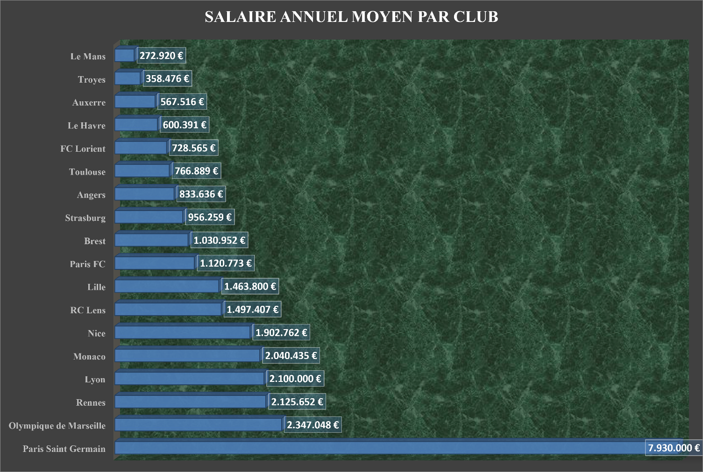
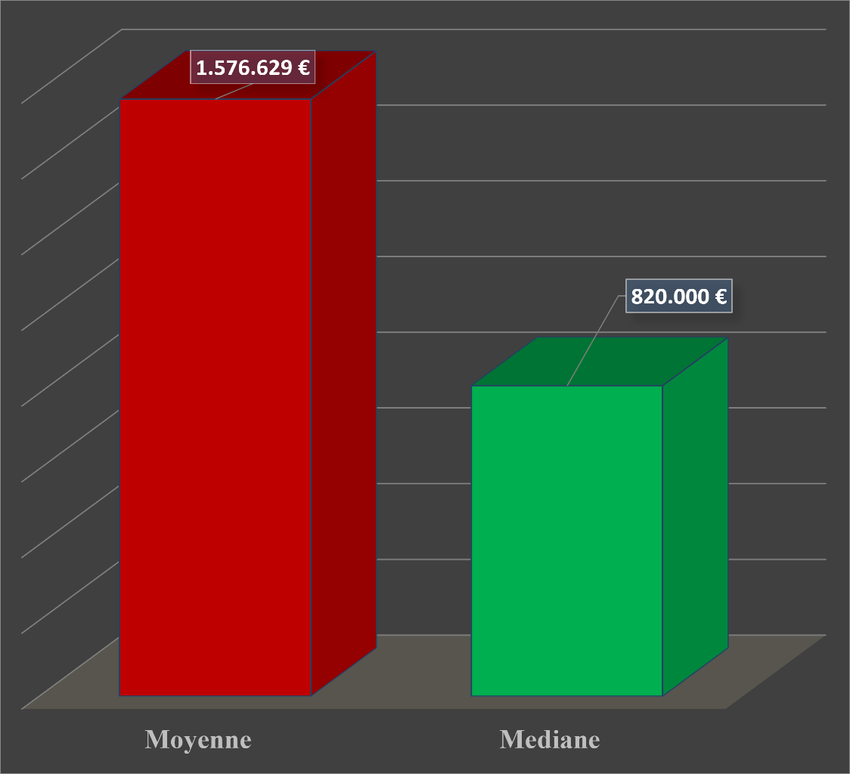
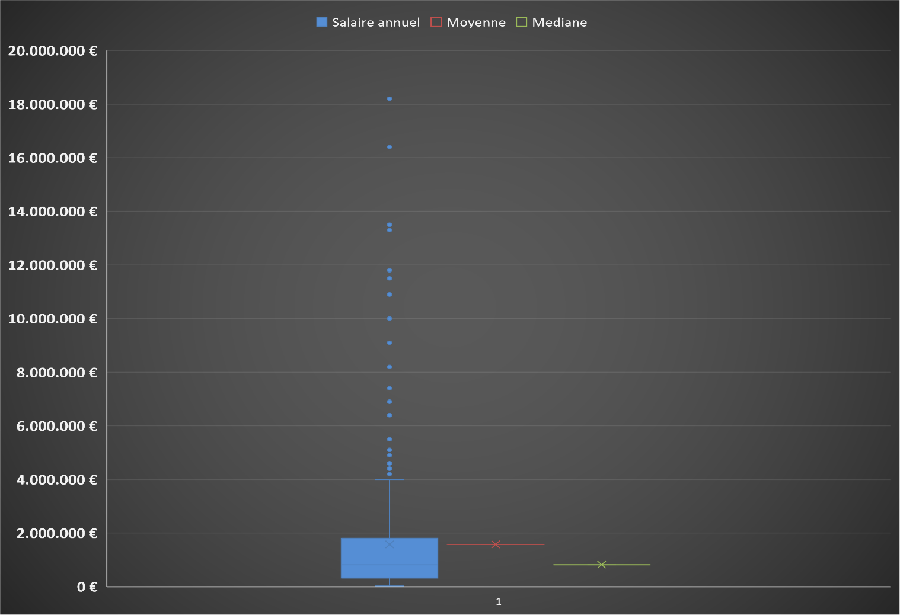
Salaire annuel des joueurs de la Ligue 1


03/09/2026
Moyenne
1.576.629,5€
Mediane
820.000 €
Q1 (25%)
330.000€
Q3 (75%)
1.800.000 €
Minimum
20.000€
Maximum
18.200.00€
Maximum
18.200.000€
Écart-type
2.306.361€

